Техн.отч.-1
РАБОЧИЙ ТЕХНИЧЕСКИЙ ОТЧЕТ |  |  |  |  | НОМЕР:2020 11 GN005
 |  |  |  |  | 2020-11-13
Наименование предприятия |  |  |  | ООО "Kkavtotexxizmet"
Ф.И.О. составившего отчет |  |  |  | Мамбетназаров.А.Дж
Номер телефона с кодом города |  |  |  | (91)-2599899
Модель |  |  | Идентификационный номер автомобиля |  | Пробег | Дата продажи
Кобальт |  |  | XWBJF69VEMA008274 |  | 30 | 2020-11-12
Обстоятельства при которых обнаружена проблема |  |  |  | Описание проблемы
 |  |  |  | АВТОМОБИЛЬ ОРКА ОЙНАСИ ОЗИДАН ОЗИ ШИШИП СИНГАНИП ТОКИГАН
А. |  | Автомобиль стоял, двигатель не работал
В. | Автомобиль находился в движении:
 |  | При торможении
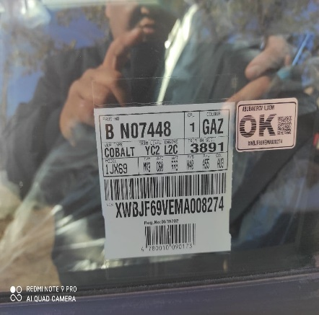
 |  | При переходе от ускорения к накату
 |  | При переключение на задний ход |  | 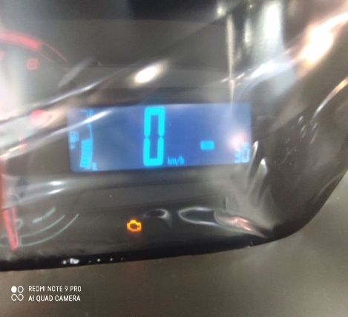
 |  | При повороте
 |  | При ускорении
 |  | При замедлении
 |  | При ______ оборотах в минут
 |  | При любой скорости
 |  | На неровной дороге
 |  | На _____ передаче
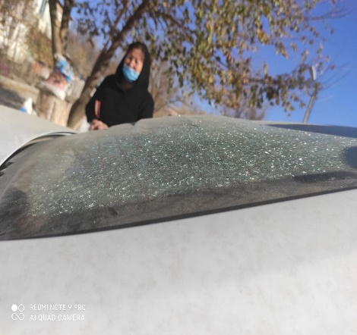
С. | При использовании:
 |  | Тормозов |  | 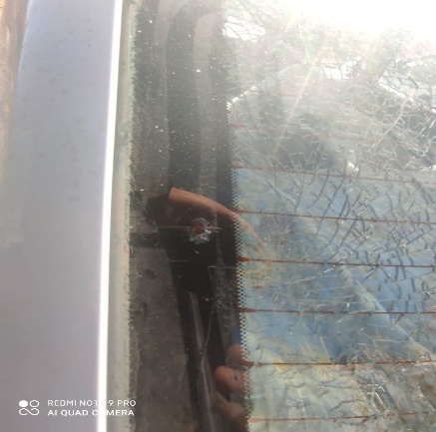
 |  | При повороте руля
 |  | При выключении сцепления
 |  | Обогревателя / кондиционера
 |  | При работе стеклоочистит / омывателя
 |  | При включении радио / CD проигрыват
 |  | Обогревателя заднего стекла
 |  | Прочее
D. | При работе двигателя:
 |  | При запуске |  | 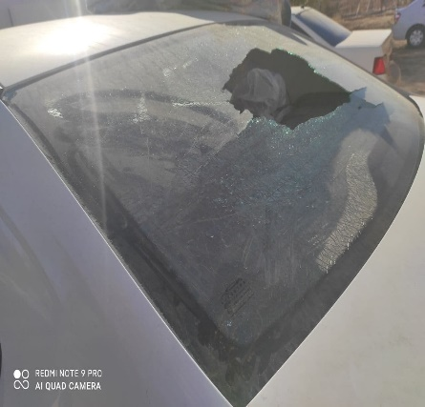 | 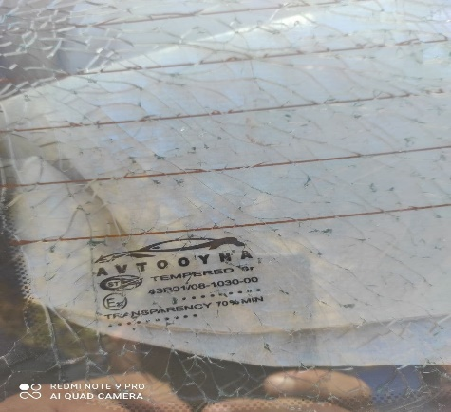
 |  | При прогреве
 |  | На холотом ходу
 |  | При горячем двигателе
E. | Возникает:
 |  | При ускорении
 |  | При высоких оборотах двигателя
 |  | При большой скорости
 |  | При большой загрузке багажника
F. | Когда случается по времени: |  |  | Информация о проблемной детали __ 1 __
 |  | Всегда |  | Номер детали по каталогу:
 |  | Иногда |  | Наименование детали: | Задний окна
 |  | После _____ км движения |  | Название поставщика: | Автоойна
 |  | После _____ минут езды |  | LOT № детали: | Oct-20
Действия инженера по гарантии дилерского предприятия |  |  |  | Мошинани борип корганда орка ойна шишип синган

Ответственный Отдел по принятию мер и исследованию проблемы

 |  |  |  | (заполняется со стороны Отдела Гарантии качества ЗАО "GM Uzbekistan")

